Tabelle1
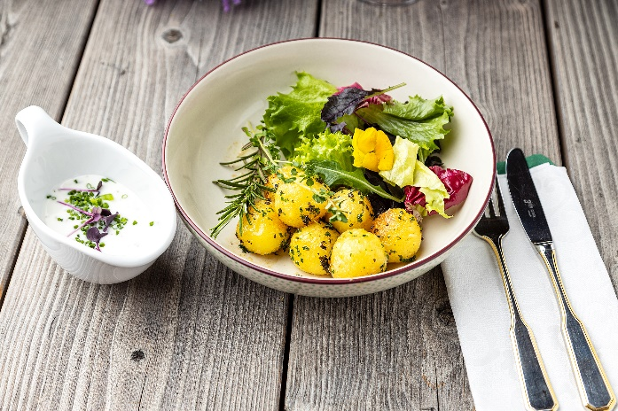
Fitness-Bowl mit in Kräuterbutter gebratenen Knödelinos®
Rezeptur / Vor- u. Nachkalkulation

Anzahl Portionen | 10 |  | Graue Felder können bearbeitet werden!

Artikel | Menge pro Port. in kg/l | Menge pro Anzahl Port. | Preis je kg/l/Stk. | Betrag gesamt | Verbrauch tatsächlich | Betrag tatsächlich
Burgis Knödelinos® | 0.100 | 1.000 |  | - € |  | - €
Frisée-Salat | 0.025 | 0.250 |  | - € |  | - €
Spinatblätter | 0.025 | 0.250 |  | - € |  | - €
Lollo rosso | 0.025 | 0.250 |  | - € |  | - €
Lollo bianco | 0.025 | 0.250 |  | - € |  | - € | ZUBEREITUNG
Kräuterbutter | 0.015 | 0.150 |  | - € |  | - €
Toastbrot | 0.015 | 0.150 |  | - € |  | - € | Die Blattsalate reinigen und auf die gewünschte Größe zupfen. Die Knödelinos® in Kräuterbutter anbraten, bis sie goldgelb sind. Das Toastbrot würfeln und wahlweise in Butter oder Kräuterbutter anbraten. Die Salate locker in der Bowl anrichten, mit den angebratenen Knödelinos® belegen und mit den Toastbrot-Croutons und frischen Kräutern garnieren. Dazu passt ein leichtes Joghurtdressing.
Kräuter nach Wahl | 0.005 | 0.050 |  | - € |  | - €
 |  | 0.000 |  | - € |  | - €
 |  | 0.000 |  | - € |  | - €
 |  | 0.000 |  | - € |  | - €
 |  | 0.000 |  | - € |  | - €
 |  | 0.000 |  | - € |  | - €
 |  | 0.000 |  | - € |  | - €
 |  | 0.000 |  | - € |  | - €
 |  | 0.000 |  | - € |  | - €
 |  | 0.000 |  | - € |  | - €
Gewürze | 0.002 | 0.020 |  | - € |  | - €
Salz, Pfeffer, Muskat | 0.000 | 0.000 |  | - € |  | - €
Öl, Butter, Divers | 0.010 | 0.100 |  | - € |  | - €
Betrag gesamt |  |  |  | - €
Betrag tatsächlich gesamt |  |  |  |  |  | - €
WE. Pro Pers. Kalkuliert |  |  |  | - €
plus Sicherheit in % | 6 |  |  | - €
WE.pro Pers. Gesamt |  |  |  | - €
WE.pro Pers. Tatsächlich |  |  |  |  |  | - €
plus Aufschlag in % | 320 | - € |  | - € | WE. In % | #DIV/0!
plus MwSt. in % | 19 | - € |  | - €
Verkaufspreis

